月次再起動
手 順 書
 |  |  | 管理番号 |  | 頁
型 名 |  |  | 工程番号 | －
作業内容 |  | 月次再起動

 | ※本章は計画的な月次再起動の手順である。異常が出たときの再起動は手順がまったく異なり、全ラインを停止させる。第7章7-4 を参照すること。取り違えると生産を止める。
4-1 実施条件
項目 | 内容
 | 周期：月1回
 | 実施日：SMT点検日の朝
 | 前提：Pana-CIM が動作していないこと
 | 対象：CIMC-SV

 | ＊異常発生時の随時再起動は従来どおり残る。定期と随時の二本立てとなる。Windows 更新後の扱いは要確認(RPA機では更新の翌日に再起動する決まりがあるが、Pana-CIM を同じ扱いとするかは未確定)。
4-2 Step 1 Pana-CIM が動いていないことを確認する
項目 | 内容
 | やること：SMT点検日であること、および Pana-CIM が動作していないことを確認する
 | 完了条件：動作していないと判断できる画面または状態を確認する。判断に用いる画面と、動作中とみなす表示は要確認
 | 注意点：動作中に再起動すると処理が中断する。中断した場合の影響範囲は要確認

4-3 Step 2 付き添う者を確保する
項目 | 内容
 | やること：大元のパソコンを操作する前に、同席する者を確保する。確保できない場合は茂木(由)または倉林に声をかける
 | 完了条件：同席者がいる状態で操作を開始する

4-4 Step 3 再起動を実施する(操作の種別: 状態を変える)
 | ＊出典は サーバー再起動.pptx(スライド1〜2)。原文は付録A-3。
1． | 通常の Windows と同様に、スタート → 再起動を選択する
2． | 理由コードを聞かれるので「その他(計画外)」を選択する
3． | ログイン画面が起動したら、ログインする
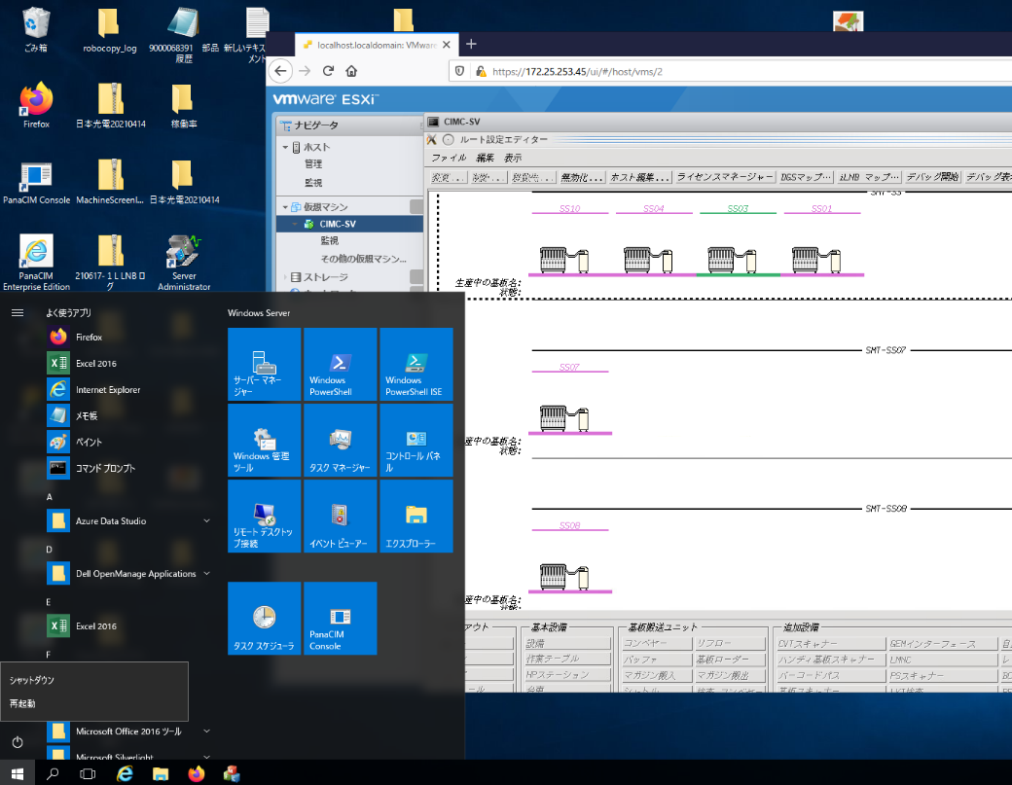

 | 図1 手順1：スタート → 再起動(出典：サーバー再起動.pptx スライド1)

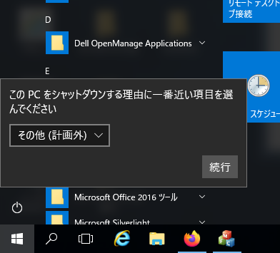

 | 図2 手順2：理由コード(出典：サーバー再起動.pptx スライド1)

 | ※パスワードは本書に書かない。承認済みの保管先にある値を使う(保管先は未確定・要確認一覧 No.26)。
項目 | 内容
 | 取り消し可否：要確認。再起動を取り消す方法の有無、中断時の復旧方法
 | 完了条件：ログインが完了し、通常時の表示(判定基準は要確認) と同じ表示に戻ること
 | 注意点：操作画面には ESXiホスト画面(https://172.25.253.45/ui/)とナビゲータが表示される

 | ＊操作手順書 0494-912039(06) に該当する記載があるかは未確認(第11章 No.1)。→ 2026-10-13 時点で「PanaCIM」シートに異常時再起動の記載を確認済み(月次再起動の記載はなし)。
4-5 Step 4 再起動後の状態を確認する
項目 | 内容
 | やること：稼働モニタとアンドンの表示を確認する
 | 完了条件：通常時の表示(判定基準は要確認) と同じ状態に戻っていること。判定基準は要確認
 | 記録：チェックシートの月次欄に実施日と実施者を記入する

4-6 引用元の改訂への追従
 | 追従：操作手順書 0494-912039(06) が改訂された場合、本章と第7章7-4 を見直す。改訂を確認する担当者と確認の時期は要確認。

